Sayfa1
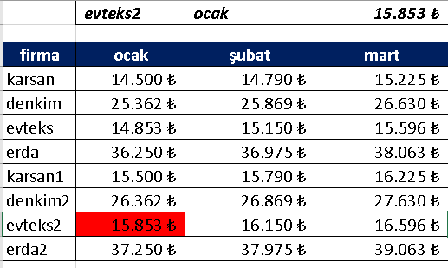
 | erda | şubat

firma | ocak | şubat | mart
karsan | 14,500 ₺ | 14,790 ₺ | 15,225 ₺
denkim | 25,362 ₺ | 25,869 ₺ | 26,630 ₺
evteks | 14,853 ₺ | 15,150 ₺ | 15,596 ₺
erda | 36,250 ₺ | 36,975 ₺ | 38,063 ₺
karsan1 | 15,500 ₺ | 15,790 ₺ | 16,225 ₺
denkim2 | 26,362 ₺ | 26,869 ₺ | 27,630 ₺
evteks2 | 15,853 ₺ | 16,150 ₺ | 16,596 ₺
erda2 | 37,250 ₺ | 37,975 ₺ | 39,063 ₺

İNDİS - KAÇINCI
SIRA | SATIŞ PERSONELİ | MÜŞTERİ ADEDİ | SATIŞ | KÂR / ZARAR | ORAN
1 | Arzu PEHLİVAN | 8 | 1,592.00 ₺ | 562.77 ₺
2 | Özgür ERKAN | 8 | 1,088.00 ₺ | 396.90 ₺
3 | Faruk ELÇİ | 8 | 1,680.00 ₺ | 752.64 ₺
4 | Aslı BEYCAN | 9 | 2,133.00 ₺ | 922.74 ₺
5 | Ayşe MAHMUTOĞULLARI | 10 | 1,610.00 ₺ | 579.12 ₺
6 | Mustafa ERSOY | 10 | 1,540.00 ₺ | 569.80 ₺
7 | Orhan GELİBOLU | 5 | 1,316.00 ₺ | 427.57 ₺
8 | Samet ERCAN | 7 | 1,799.00 ₺ | 708.81 ₺
9 | Erkan URGAN | 8 | 1,624.00 ₺ | 621.34 ₺
10 | Davut SELVİ | 6 | 726.00 ₺ | 235.88 ₺
11 | Esra YILDIZ | 9 | 2,277.00 ₺ | 965.68 ₺
12 | Sinem TARHAN | 6 | 714.00 ₺ | 220.98 ₺
13 | Ömer CAN | 9 | 2,682.00 ₺ | 1,023.18 ₺
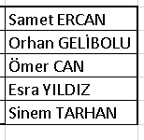
 | Listemizde Hangi Personel 1799 TL Satış Yapmıştır?
 | En Az Müşteri İle İlgilenen Personel Kimdir?
 | Listede En Çok Satış Yapan Personel Kimdir?
 | EN ÇOK 2. SATIŞI KİM YAPMIŞ
 | EN AZ KAR ETMİŞ

